Hoja 1
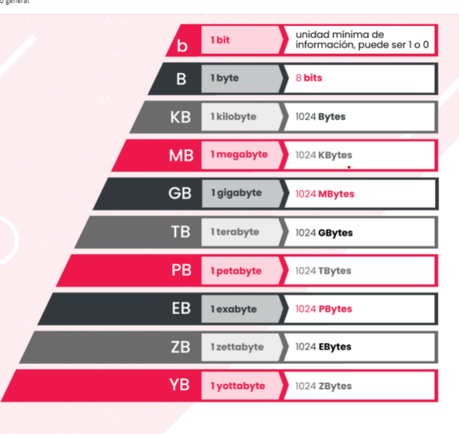
Juego | Peso
Bound By Flame | 5.200 MB | 5.78 | GB
Diablo III | 41 GB | 41 | GB
DriveClub | 28,86 GB | 28.86 | GB
Flower | 18.000 MB | 17.75 | GB
Infamous: Second Son | 0.023438 Terabytes | 24 | GB
Killzone: Shadow Fall SP | 38,5 GB | 38.5 | GB
Knack | 35,6 GB | 35.6 | GB
MLB 14 The Show | 37,5 GB | 37.5 | GB
Resogun | 460.800 KB | 0.44 | GB
Trine 2: Complete Story | 2.760 MB | 0,002 | GB
The Last of Us | 48,11 GB | 48.11 | GB
Assassin's Creed IV: Black Flag | 21,2 GB | 21.2 | GB
Call of Duty: Ghosts | 49 GB | 49 | GB
Don't Starve | 609 MB | 0.59 | GB
Battleﬁeld 4 | 41,85 GB | 41.85 | GB
 |  | 255.57 | El RESULTADO ELIMINA LAS CELDAS DE FONDO ROJO

Ejercicio 2
Practica virtual juegos de memoria.docx
Enunciado: Nuestro grupo de amigos adquirió una Nintendo Switch con un disco de 32GB y queremos instalarle la mayor cantidad de juegos posibles de una lista de 15 juegos que armamos entre todos.
Juego | Peso |  | GB
The Legend of Zelda: Breath of the Wild | 13,4 GB | 13.400 | GB
Mario Kart 8 Deluxe | 7168 MB | 7.000 | GB
Snipperclips: Cut it Out, Together | 1,60 GB | 1.600 | GB
Disgaea 5 | 5,92 GB | 5.920 | GB
Puyo Puyo Tetris | 1,09 GB | 1.090 | GB
I Am Setsuna | 1,40 GB | 1.400 | GB
Dragon Quest Heroes I·II | 0,0000305176 PB | 32.000 | GB
Nobunaga’s Ambition | 5 GB | 5.000 | GB
Air Conﬂicts: Secret Wars | 1572864 KB | 1.500 | GB
Air Conﬂicts: Paciﬁc Carriers | 1,4 GB | 1.400 | GB
Block-a-Pix Deluxe | 84,0 MB | 0.008 | GB
Cuphead | 3,3GB | 3.3 | GB
Gems of War | 458MB | 0.44 | GB
Infermo Climber: Reborn | 1,7GB | 1.7 | GB
Istanbul: Digital Edition | 330Mb | 0.32 | GB
 |  | 31.758 | El RESULTADO ELIMINA LAS CELDAS DE FONDO ROJO

Practica virtual juegos de memoria.docx
Enunciado: Nuestro grupo de amigos adquirió una PSP con un disco de 6GB y queremos instalarle la mayor cantidad de juegos posibles de una lista de 15 juegos que armamos entre todos.
Juego | Peso
God Of War: Chains Of Olympus | 1,2 GB | 1.200 | GB
Driver | 491,4 MB | 2.830 | GB
Need For Speed Carbon | 121 MB | 0.110 | GB
Burnout Dominator | 682 MB | 0.660 | GB
MotorStorm Artic Edge | 752 MB | 0.730 | GB
Midnight | 1,5GB | 1.500 | GB
Crash | 834MB | 0.814 | GB
Plants | 2MB | 0.001 | GB
Metal | 663MB | 0.590 | GB
Resident | 363MB | 0.350 | GB
Grand | 1,2GB | 1.200 | GB
FIFA 12 | 1,21GB | 1.210 | GB
PES 2013 | 975MB | 0.952 | GB
Code Arms | 49,8MB | 0.048 | GB
Street | 78,2MB | 0.076 | GB
 |  | 5.831 | El RESULTADO ELIMINA LAS CELDAS DE FONDO ROJO

Practica virtual juegos de memoria.docx
Nuestro grupo de amigos adquirió una PC con un disco de 1TB y queremos instalarle la mayor cantidad de juegos posibles de una lista de 15 juegos que armamos entre todos.
Juego |  | Peso
Assassin's Creed: Valhalla |  | 50 GB |  | 0.048 | TB
DiRT 5 |  | 64 GB |  | 0.062 | TB
Shadow of the Tomb Raider |  | 25395,2 MB |  | 0.024 | TB
Doom Eternal |  | 77 GB |  | 0.075 | TB
Cyberpunk 2077 |  | 0.0000667572 PB |  | 0.068 | TB
Half-Life Alyx |  | 67 GB |  | 0.660 | TB
Call of Duty: Warzone |  | 175 GB |  | 0.170 | TB
Call of Duty: Black Ops Cold War |  | 125 GB |  | 0.122 | TB
FIFA 21 |  | 52428800 KB |  | 0.048 | TB
Microsoft Flight Simulator |  | 153600 MB |  | 0.146 | TB
Watch Dogs Legión |  | 45 GB |  | 0.043 | TB
The Witcher III: Wild Hunt |  | 0.046875 Terabytes |  | 0.047 | TB
Deus Ex: Mankind Divided |  | 46 GB |  | 0.044 | TB
Marvel's Avengers |  | 94371840 KB |  | 0.087 | TB
Baldur's Gate 3 |  | 150 GB |  | 0.146 | TB
 |  |  |  | 0.959 | El RESULTADO ELIMINA LAS CELDAS DE FONDO ROJO

